MDFO
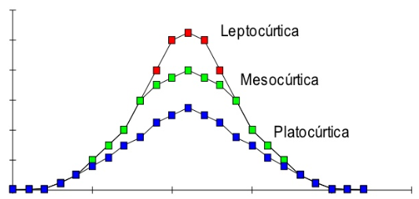
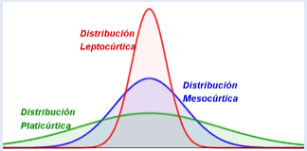
MEDIDAS DE FORMA

MDF
MEDIDAS DE FORMA
Son indicadores estadísticos que permiten identificar si una distribución de frecuencia presenta uniformidad.
Muestran si una distribución de frecuencia tiene características especiales como simetría, asimetría, nivel de concentración de datos y nivel de apuntamiento, es decir indican hacia donde es la dispersión.

ASIMETRÍA
Se refiere a si la curva que forman los valores de la serie presenta la misma forma a la izquierda y derecha de la media aritmética. La distribución es simétrica, cuando aproximadamente hay la misma cantidad de valores a los dos lados de la media. La curva es asimétricamente positiva cuando los valores se tienden a reunir más a la izquierda de la media. La curva es asimétricamente negativa cuando los valores se tienden a reunir más a la derecha de la media.
ASIMETRÍA

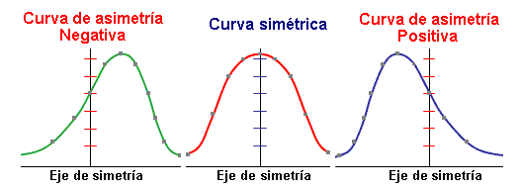

 | CA<0 | CA=0 | CA>0

CURTOSIS
Determina el grado de concentración que presentan los valores en la región central de la distribución. Por medio del Coeficiente de Curtosis, podemos identificar si existe una gran concentración de valores (Leptocúrtica), una concentración normal (Mesocúrtica) ó una baja concentración (Platicúrtica). La concentración es con respecto a la media.
CURTOSIS

 | K>0 | K=0 | K<0

